Лист1
 | Алгоритм RSA

 | Создание ключей (на стороне получателя)

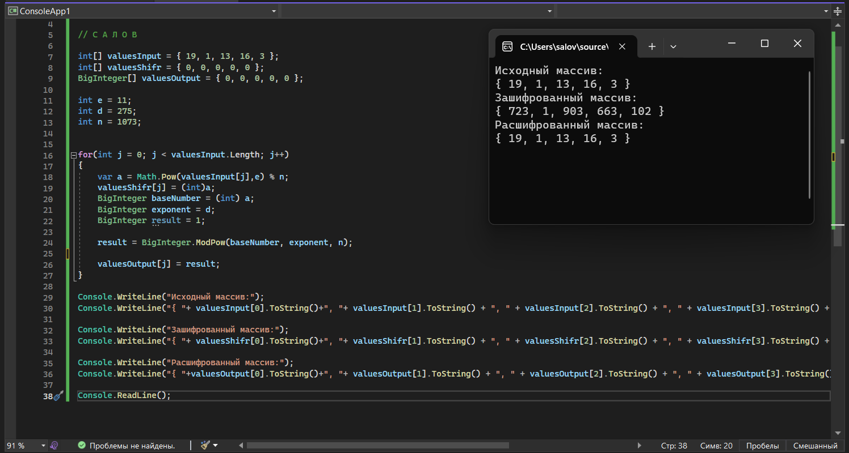
1 | p = | 29 | q = | 37
2 | n=p*q | 1073
3 | Функция Эйлера |  | f(n)=(p-1)*(q-1) |  | f(1073) = | 1008
4 | 0<e<n | e - взаимное простое с f(n) |  |  | e = | 11
5 | (d*e) mod f(n) = 1 |  | (d*11) mod 1008 = 1 |  | d = | 275 | 1
6 | Публикация: (e;n) |  | e = 11 | n = 1073

 | Шифрование |  | Расшифрование
 | Y=(X^e) mod n |  | X=(Y^d) mod n

 | Шифрование |  | Y=(X^e) mod n |  |  |  |  | Открытый ключ
 |  | С | А | Л | О | В | e = | 11
 | Код | 19 | 1 | 13 | 16 | 3 | n = | 1073
 | Шифрование | 723 | 1 | 903 | 663 | 102

 | Расшифрование |  | X=(Y^d) mod n

 | Код | 723 | 1 | 903 | 663 | 102
 | Расшифровка | 19 | 1 | 13 | 16 | 3

